概要
ソーティング(最適化)アルゴリズムの共同研究資料

背景
基板には多数の部品が搭載されます。
フライングプローブテスター(以降FPT)は測定のために電極プローブを基板に降下させる必要がありますが、総検査時間の多くがアームの移動時間に占められています。
したがってアームの総移動時間が短かくなればそれだけ検査時間が高速化され、テスターの検査性能が単純に向上します。
「検査の順番を並び換え、いかにアームを最小距離で動かすことができるか」といったテーマについて、そのアルゴリズムを共同研究していきたいと考えております。

対象基板：11-1C (旧APTシステム測定基板)
これは電極を降下するべき半田ランドが基板全域に存在しており、アルゴリズムの優劣が検査時間の顕著な差となって表れやすい基板となっています。
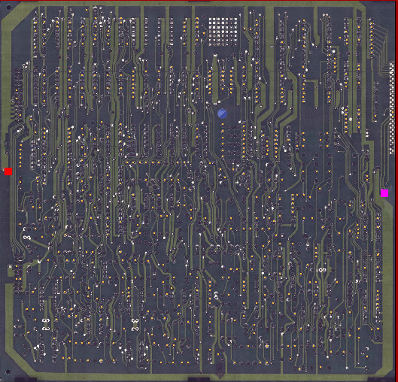
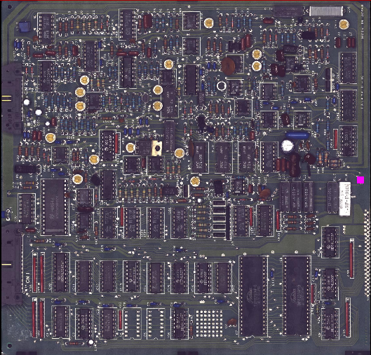

 |  | 上面(検査面) |  | 下面(Y方向反転)

実装部品と座標情報
[Test-Program]タブを参照ください。
座標の単位はmm（ミリメートル）です。

座標情報の読み方
すべての座標は基板原点(0,0座標となる基準点)を基準とし、X、Yの二次元平面の座標系として表現されます。
基板原点は基板上の任意の位置(多くの場合、フィディシャルマーク)です。
X方向は、基板原点より左方向はマイナス(-)座標、右方向がプラス(+)座標です。
Y方向は、基板原点より下方向はマイナス(-)座標、上方向がプラス(+)座標です。

X座標、Y座標を、(X, Y)の形で表現します。

 | Y(mm)
 |  |  | (+20.0, +10.0)

 |  |  | X(mm)
(-10.0, -2.5)
 |  | 基板原点(0,0)

R1の座標の読み方例
(+007.36500, -031.57000)のポイントと、(+047.01125, +096.66750)のポイントにプローブを降下させ、インサーキットテストを行います。
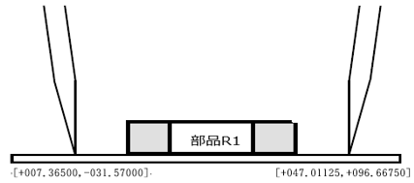

検査について
部品R1、R2、R3、R4、・・・の順に設定されているコンタクトポイントへ2つの軸が移動し、検査を行います。

Phase 1について
検査順（部品R1、R2、R3、R4、・・・）を並び替えることで、順番に検査した時よりも検査時間(アームの総移動距離)を短縮させることを目標とします。

以上

